Hoja 1
 | Recordar: ante simultaneidad de eventos se atiende primero
 |  |  |  |  |  |  |  |  |  |  |  | 1) | Excepcion
 |  |  |  |  |  |  |  |  |  |  |  | 2) | Interrupcion por Quantum
 |  |  |  |  |  |  |  |  |  |  |  | 3) | E/S
 |  |  |  |  |  |  |  |  |  |  |  | 4) | Llamada al sistema

 |  |  |  |  |  |  |  |  |  |  |  |  |  |  |  |  |  |  |  |  |  |  |  |  |  |  |  |  |  |  |  |  | REFERENCIAS:
 |  |  |  |  |  |  |  |  |  |  |  |  |  |  |  |  |  |  |  |  |  |  |  |  |  |  |  |  |  |  |  |  |  | EJECUCION PROCESO
 |  |  |  |  |  |  |  |  |  |  |  |  |  |  |  |  |  |  |  |  |  |  |  |  |  |  |  |  |  |  |  |  |  | EJECUCION I/O
 |  |  |  |  |  |  |  |  |  |  |  |  |  |  |  |  |  |  |  |  |  |  |  |  |  |  |  |  |  |  |  |  |  | IDLE/ EL SO USA ESTE TIEMPO PARA HACER ALGO
 |  |  |  |  |  |  |  |  |  |  |  |  |  |  |  |  |  |  |  |  |  |  |  |  |  |  |  |  |  |  |  |  | X | FIN PROCESO
 |  |  |  |  |  |  |  |  |  |  |  |  |  |  |  |  |  |  |  |  |  |  |  |  |  |  |  |  |  |  |  |  | A | PROCESO EN COLA DE MAYOR PRIORIDAD
1)
A |  |  |  |  |  |  |  |  |  |  |  |  |  |  |  |  |  |  |  |  |  |  |  |  |  | X

B |  |  |  |  |  |  |  |  |  |  |  |  |  |  |  |  |  |  |  | X

C |  |  |  |  |  |  |  |  |  |  |  |  |  |  |  |  |  |  |  |  |  |  |  |  |  |  |  |  | X

 | B | B |  |  |  | B |  |  | C |  |  | A |  | B | B | B |  |  |  |  | A
 |  | C |  |  |  | C |  |  | A |  |  |  |  |  |  | C
 |  |  |  |  |  | A

2)
a

A |  |  |  |  |  |  |  |  |  |  |  |  |  |  |  |  |  |  |  | X

B |  |  |  |  |  |  |  |  |  |  |  |  |  |  | X

C |  |  |  |  |  |  |  |  |  |  |  |  |  |  |  |  | X

 |  | C | C |  |  |  |  |  |  |  | A |  | A |  | A
 |  |  | A |  |  |  |  |  |  |  |  |  | C |  | C

b.

A |  |  |  |  |  |  |  |  |  |  |  |  |  | x

B |  |  |  |  |  |  |  |  |  |  |  |  |  |  |  |  |  |  |  | x

C |  |  |  |  |  |  |  |  |  |  |  |  |  |  |  | x

 |  | C | C |  |  |  |  |  |  | B | B |  | B | B
 |  |  | A |  |  |  |  |  |  |  | A |  | C | C

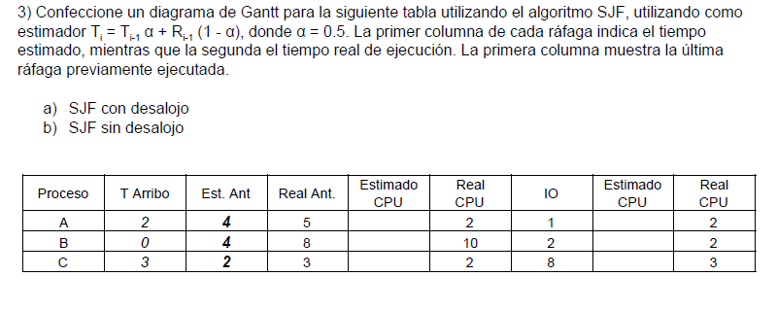

3) | a

A |  |  |  |  |  |  |  |  |  |  |  |  |  |  |  |  |  |  |  |  | X

B |  |  |  |  |  |  |  |  |  |  |  |  |  |  |  |  |  |  |  |  |  | X

C |  |  |  |  |  |  |  |  |  |  |  |  |  |  |  |  | X

 |  | A | A |  | B |  |  |  |  |  |  |  | A | A |  | A | A | B | A
 |  |  | C |  | A |  |  |  |  |  |  |  |  | C |  | C | B |  | B
 |  |  |  |  |  |  |  |  |  |  |  |  |  |  |  | B

b)

A |  |  |  |  |  |  |  |  |  |  |  |  |  |  |  |  |  |  |  |  |  |  |  |  |  | X

B |  |  |  |  |  |  |  |  |  |  |  |  |  |  |  |  | X

C |  |  |  |  |  |  |  |  |  |  |  |  |  |  |  |  |  |  |  |  |  |  |  | X

SO

 |  | A | A |  |  |  |  |  |  |  |  |  | B |  | B
 |  |  | C |  |  |  |  |  |  |  |  |  | A

4)

A |  |  |  |  |  |  |  |  |  | x

B |  |  |  |  |  |  |  |  |  |  |  |  |  |  |  |  |  |  |  |  |  |  |  |  |  |  |  |  |  |  |  |  |  | x

C |  |  |  |  |  |  |  |  |  |  |  |  | x

 |  | C |  |  | A |  |  |  |  | C
 |  | A |  |  | B |  |  |  |  | B
 |  | B
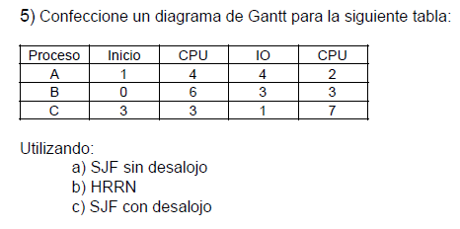

5 | a

A |  |  |  |  |  |  |  |  |  |  |  |  |  |  |  |  |  |  |  |  |  |  |  |  |  | x

B |  |  |  |  |  |  |  |  |  |  |  |  | x

C |  |  |  |  |  |  |  |  |  |  |  |  |  |  |  |  |  |  |  |  |  |  |  | x

 | A |  | A |  |  |  |  |  |  | A | C
 |  |  | C |  |  |  |  |  |  | B | A

b

A |  |  |  |  |  |  |  |  |  |  |  |  |  |  |  |  |  |  | x

B |  |  |  |  |  |  |  |  |  |  |  |  |  |  |  |  | x

C |  |  |  |  |  |  |  |  |  |  |  |  |  |  |  |  |  |  |  |  |  |  |  |  |  | x
 | A |  | A |  |  |  |  |  |  | B |  |  |  |  |  |  | A
 |  |  | C |  |  |  |  |  |  | C |  |  |  |  |  |  | C

hrrn t=7 |  |  |  |  | hrrn t= |  | 10 |  |  |  |  |  |  |  |  | hrrn t=17
A: | 2018-04-09 | ✔ |  |  | B: | 1 |  |  |  |  |  |  |  |  |  | A: | 2 | ✔
C: | 2 |  |  |  | C: | 10/3 |  | ✔ |  |  |  |  |  |  |  | C: | 2018-07-08

c)

A |  |  |  |  |  |  |  |  |  |  |  | x

B |  |  |  |  |  |  |  |  |  |  |  |  |  |  |  |  |  |  |  |  |  | x

C |  |  |  |  |  |  |  |  |  |  |  |  |  |  |  |  |  |  |  |  |  |  |  |  |  | x

 | A |  | B |  |  |  |  |  |  |  | B | B |  |  |  |  |  |  | B
 |  |  | C |  |  |  |  |  |  |  | C | C |  |  |  |  |  |  | C
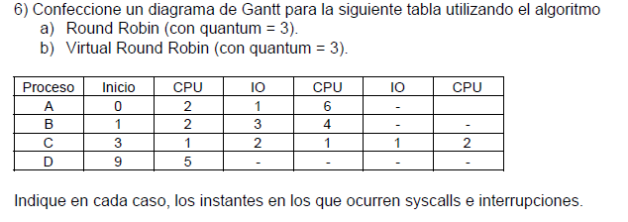

6) | A)

A |  |  |  |  |  |  |  |  |  |  |  | x

B |  |  |  |  |  |  |  |  |  |  |  |  |  |  |  |  |  |  |  | X

C |  |  |  |  |  |  |  |  |  |  |  |  |  |  |  |  |  |  |  |  |  |  |  | X

D |  |  |  |  |  |  |  |  |  |  |  |  |  |  |  |  |  |  |  |  |  | X

 | B | B | A |  |  |  | C | A | B | B | B |  |  | D |  |  | C | B | D
 |  |  | C |  |  |  | A | B | D | D | D |  |  | C |  |  | B | D | C
 |  |  |  |  |  |  | B |  |  | C | C |  |  | B |  |  | D

B)
A |  |  |  |  |  |  |  |  |  |  |  |  |  | X

B |  |  |  |  |  |  |  |  |  |  |  |  |  |  |  |  |  |  |  |  | X

C |  |  |  |  |  |  |  |  |  |  |  |  |  |  |  |  |  |  |  |  |  | X

D |  |  |  |  |  |  |  |  |  |  |  |  |  |  |  |  |  |  |  |  |  |  |  | X
 |  |  | A |  | C | A |  |  | B | C | A | C |  | D
 |  |  | C |  | A |  | B |  | C | A | D | D |  | B |  |  | B |  |  | C
 |  |  |  |  |  |  |  |  | A | D | B | B |  | C |  |  | C |  |  | D
 |  |  |  |  |  |  |  |  | D | B |  |  |  |  |  |  | D
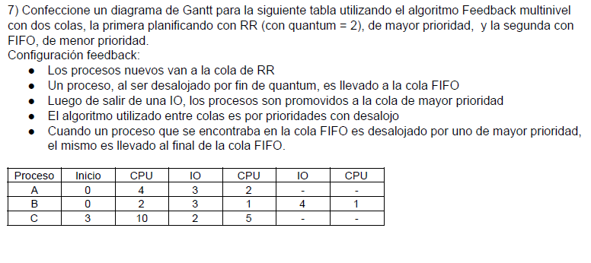

7)

A |  |  |  |  |  |  |  |  |  |  |  |  |  |  |  |  |  |  |  | X

B |  |  |  |  |  |  |  |  |  |  |  |  |  | X

C |  |  |  |  |  |  |  |  |  |  |  |  |  |  |  |  |  |  |  |  |  |  |  |  |  |  |  | X

 | A | B | C | C |  |  |  |  |  |  |  | B |  |  |  |  | A
 | B | A | A | A |  |  |  |  |  |  |  | A |  |  |  |  | C
 |  |  |  |  |  |  |  |  |  |  |  | C
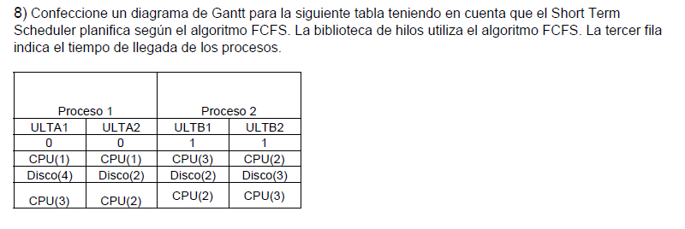

8)
 |  | 0 | 1 | 2 | 3 | 4 | 5 | 6 | 7 | 8 | 9 | 10 | 11 | 12 | 13 | 14 | 15 | 16 | 17
ULTA1 |  |  |  |  |  |  |  |  |  |  |  |  | X

ULTA2 |  |  |  |  |  |  |  |  |  |  |  |  |  |  | X

ULTB1 |  |  |  |  |  |  |  |  |  |  |  |  |  |  |  |  | X

ULTB2 |  |  |  |  |  |  |  |  |  |  |  |  |  |  |  |  |  |  |  | X

SO
 |  | A2 |  |  |  |  | A2 |  |  | A1
 |  | B1 |  |  |  |  | A1 |  |  | A2
 |  | B2 |  |  |  |  | B2 |  |  | B1
 |  |  |  |  |  |  | B1 |  |  | B2
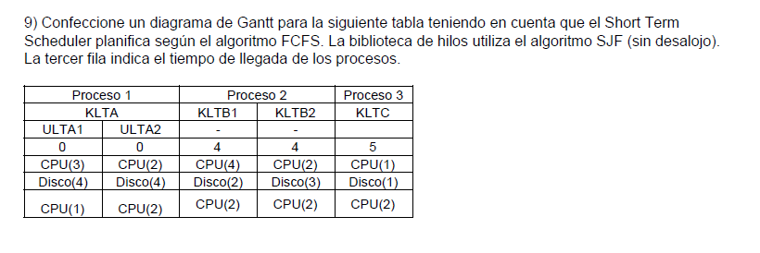

9)

ULTA1 |  |  |  |  |  |  |  |  |  |  |  |  |  |  |  |  |  |  |  |  |  |  |  |  | X

ULTA2 |  |  |  |  |  |  |  |  |  |  |  |  |  |  | X

KLTB1 |  |  |  |  |  |  |  |  |  |  |  |  |  |  |  |  |  |  |  | X

KLTB2 |  |  |  |  |  |  |  |  |  |  |  |  |  |  |  |  |  |  |  |  |  | X

KLTC |  |  |  |  |  |  |  |  |  |  |  |  |  |  |  |  |  |  |  |  |  |  |  | X

 |  |  |  |  | KLTB
 |  |  |  |  |  | KLTC

 |  | Aclaración para este ejercicio pueden pasar dos cosas con respecto al manejo de i/o con multiprocesamiento:

 |  |  | (stalllings 8th p431)
 |  |  | para esta resolucion voy a considerar que cada procesador posee un canal de i/o

 | 10) | A) |  |  |  |  |  |  |  |  |  |  |  |  |  |  |  |  | Afinidad |  |  |  | Procesador1: p1 p3
 |  |  |  |  |  |  |  |  |  |  |  |  |  |  |  |  |  |  |  |  |  |  | Procesador 2: |  |  |  | p2
 | P1 |  |  |  |  |  |  |  |  |  |  |  |  | X

 | P2 |  |  |  |  |  |  |  |  |  |  |  | X

 | P3 |  |  |  |  |  |  |  |  |  |  |  |  |  |  | X
 | SO
 |  | P1 |  |  |  |  | P2 | P1 |  |  |  | P3

 | B) |  |  |  |  |  |  |  |  |  |  |  |  |  |  |  |  |  | nota: como hay dos procesadores es mas sencillo de ver si pinto la ejecucion por procesador

 | P1 |  |  |  |  |  |  |  |  |  |  |  |  |  |  | X |  |  |  | proceso ejecutando en procesador 1
 |  |  |  |  |  |  |  |  |  |  |  |  |  |  |  |  |  |  |  | proceso ejecutando en procesador 2
 | P2 |  |  |  |  |  |  |  |  |  |  |  |  |  | X |  |  |  |  | I/o ejecutando a traves del channel de io del procesador1
 |  |  |  |  |  |  |  |  |  |  |  |  |  |  |  |  |  |  |  | I/o ejecutando a traves del channel de io del procesador2
 | P3 |  |  |  |  |  |  |  |  |  |  |  | X

 |  |  |  |  |  |  | P2 |  | P1 | P1 |  | P2
 |  |  |  |  |  |  |  |  | P3 | P2 |  |  | P1

1 ER PARCIAL 1C2017 |  |  |  |  |  |  | TT

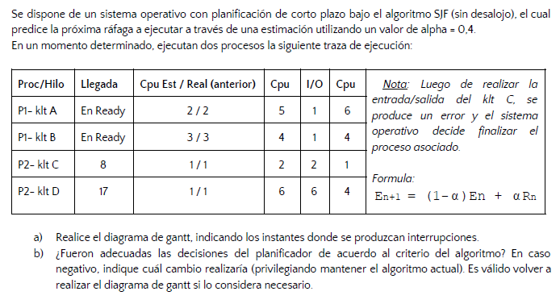

 |  |  |  |  |  |  |  |  |  |  |  |  |  |  |  |  |  |  |  |  |  |  |  |  |  |  |  |  |  |  |  | En+1 |  |  |  |  | En+2
 |  |  |  |  |  |  |  |  |  |  |  |  |  |  |  |  |  |  |  |  |  |  |  |  |  |  |  |  |  | A |  | 2 |  |  |  |  | 2018-02-03
 |  |  |  |  |  |  |  |  |  |  |  |  |  |  |  |  |  |  |  |  |  |  |  |  |  |  |  |  |  | B |  | 3 |  |  |  |  | 2018-04-03
 |  |  |  |  |  |  |  |  |  |  |  |  |  |  |  |  |  |  |  |  |  |  |  |  |  |  |  |  |  | C |  | 1 |  |  |  |  | 2018-04-01
 |  |  |  |  |  |  |  |  |  |  |  |  |  |  |  |  |  |  |  |  |  |  |  |  |  |  |  |  |  | D |  | 1 |  |  |  |  | 3

 |  |  |  |  |  |  |  |  |  |  |  |  |  |  |  |  |  |  |  |  |  |  |  |  |  |  |  |  |  | A) hay interrupciones cada vez que finaliza una I/O

 |  |  |  |  |  |  |  |  |  |  |  |  |  |  |  |  |  |  |  |  |  |  |  |  |  |  |  |  |  | B) | no fueron adecuadas, el valor de alfa estimado favorece a las rafagas
 |  |  |  |  |  |  |  |  |  |  |  |  |  |  |  |  |  |  |  |  |  |  |  |  |  |  |  |  |  |  | en el sentido historico, si se pusiera un alfa mayor a 0,5 favoreceria
 |  |  |  |  |  |  |  |  |  |  |  |  |  |  |  |  |  |  |  |  |  |  |  |  |  |  |  |  |  |  | mas la estimacion a los valores reales mas recientes, lo cual
 |  |  |  |  |  |  |  |  |  |  |  |  |  |  |  |  |  |  |  |  |  |  |  |  |  |  |  |  |  |  | en este caso hubiera sido mejor.

KLTA |  |  |  |  |  |  |  |  |  |  |  |  |  |  |  |  |  |  |  | X

KLTB |  |  |  |  |  |  |  |  |  |  |  |  |  |  |  |  |  |  |  |  |  |  |  | X |  |  |  |  |  | X

KLTC |  |  |  |  |  |  |  |  |  |  |  |  |  |  | X

KLTD

 |  |  |  |  |  |  | A |  | A | A |  | A
 |  |  |  |  |  |  |  |  | C | C |  | B

1ER Parcial 2c2017 TM

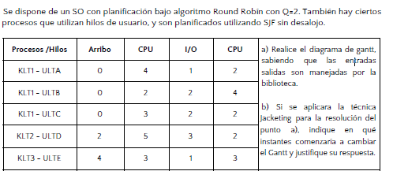

KLT1-ULTA |  |  |  |  |  |  |  |  |  |  |  |  |  |  |  |  |  |  |  |  |  |  |  |  |  |  |  |  |  |  |  |  | X

KLT1 ULTB |  |  |  |  |  |  |  |  |  |  |  |  |  |  |  |  |  |  |  |  |  |  |  |  |  |  |  |  |  |  |  |  |  |  |  |  | X

KLT1 ULTC |  |  |  |  |  |  |  |  |  |  |  |  |  |  |  |  |  |  |  |  |  | X

KLT2 ULTD |  |  |  |  |  |  |  |  |  |  |  |  |  |  |  |  |  |  |  | X

KLT3 ULTE |  |  |  |  |  |  |  |  |  |  |  |  |  |  |  |  |  |  |  |  |  |  |  |  |  |  | X

SO
 |  |  |  |  | K2 |  | K2 |  | K1 |  | K3 |  | K2 | K1 | K3 |  | K2 |  | K1 |  | K3 |  | K1 |  | K3 |  | K1
 |  |  |  |  |  |  | K1 |  | K3 |  | K2 |  | K1 | K3 |  |  |  |  |  | K3 | K1 |  | K3 |  | K1
 |  |  |  |  |  |  | K3 |  | K2 |  | K1 |  | K3

B) |  | Con jacketing |  |  |  |  |  |  |  |  |  |  |  |  |  |  | Aca es donde empieza a cambiar la planificacion, porque el jacketing wrapea las I/O haciendo que sean no bloqueantes
 |  |  |  |  |  |  |  |  |  |  |  |  |  |  |  |  |  |  |  |  |  |  |  |  |  |  |  |  |  |  |  |  |  |  |  |  |  |  |  | a partir del instante 12, afectando de
KLT1-ULTA |  |  |  |  |  |  |  |  |  |  |  |  |  |  |  |  |  |  |  |  |  |  |  |  |  |  |  |  | X |  |  |  |  |  |  |  |  |  |  | manera notable la planificacion en el
 |  |  |  |  |  |  |  |  |  |  |  |  |  |  |  |  |  |  |  |  |  |  |  |  |  |  |  |  |  |  |  |  |  |  |  |  |  |  |  | proceso 1
KLT1 ULTB |  |  |  |  |  |  |  |  |  |  |  |  |  |  |  |  |  |  |  |  |  |  |  |  |  |  |  |  |  |  |  |  |  | X

KLT1 ULTC |  |  |  |  |  |  |  |  |  |  |  |  |  |  |  |  |  |  |  |  |  |  |  |  |  |  | X

KLT2 ULTD |  |  |  |  |  |  |  |  |  |  |  |  |  |  |  |  |  |  |  |  |  | X

KLT3 ULTE |  |  |  |  |  |  |  |  |  |  |  |  |  |  |  |  |  |  |  |  |  |  |  |  |  |  |  |  |  | X

SO
 |  |  |  |  | K2 |  | K2 |  | K1 |  | K3 |  | K2 | K1 |  | K3 | K2 |  | K2 | K1 |  |  | K3 |  | K1 |  |  | K3
 |  |  |  |  |  |  | K1 |  | K3 |  | K2 |  | K1 | K3 |  | K1 |  |  | K1 | K3 |  |  | K1 |  | K3 |  |  | K1
 |  |  |  |  |  |  | K3 |  | K2 |  | K1 |  | K3

1ER Parcial 2c2017 TT
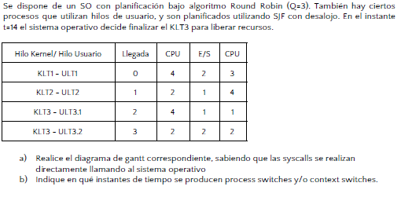

 |  |  |  |  |  |  |  |  |  |  |  |  |  |  |  |  |  |  |  |  |  |  |  |  |  |  | Aclaracion: cuando dice que las syscall las hace directamente llamando al So
 |  |  |  |  |  |  |  |  |  |  |  |  |  |  |  |  |  |  |  |  |  |  |  |  |  |  | significa que no hay jacketing, si hubiera, la biblioteca wrapearia las funciones y no seria
 |  |  |  |  |  |  |  |  |  |  |  |  |  |  |  |  |  |  |  |  |  |  |  |  |  |  | de forma directa.

 |  |  |  |  |  |  |  |  |  |  |  |  |  |  |  |  |  |  |  |  |  |  |  |  |  |  | Aclaracion2: en la resolucion no tengo idea de por que no terminaron el proceso klt3

 |  |  |  |  |  |  |  |  |  |  |  |  |  |  |  |  |  |  |  |  |  |  |  |  |  |  |  | b) | instantes={0, 1, 2, 3, 5, 6, 7, 8, 9,10, 11, 13, 14,15, 18}

 |  |  |  |  |  |  |  |  |  |  |  |  |  |  |  |  |  |  |  |  |  |  |  |  |  |  |  |  | nota: para los instantes se toman en cuenta los cambios de contexto para creacion
 |  |  |  |  |  |  |  |  |  |  |  |  |  |  |  |  |  |  |  |  |  |  |  |  |  |  |  |  | de procesos (cuando llegan), fin de I/O, y los cambios de proceso.
KLT1 ULT1 |  |  |  |  |  |  |  |  |  |  |  |  |  |  |  |  |  |  |  |  |  | X

KLT2 ULT2 |  |  |  |  |  |  |  |  |  |  |  |  |  |  |  |  |  |  | X

KLT3 ULT3.1 |  |  |  |  |  |  |  |  |  |  |  |  |  |  |  |  |  | X

KLT3 ULT3.2 |  |  |  |  |  |  |  |  |  |  |  |  |  |  |  |  | X

 |  |  |  | K2 | K2 | K2 |  | K3 | K3 | K1 | K2 |  |  | K3
 |  |  |  |  | K3 | K3 |  | K1 | K1 | K2 |  | K3 |  | K2
 |  |  |  |  |  | K1 |  | K3 | K2 |  |  |  |  | K1

 | Final 23/02/2016

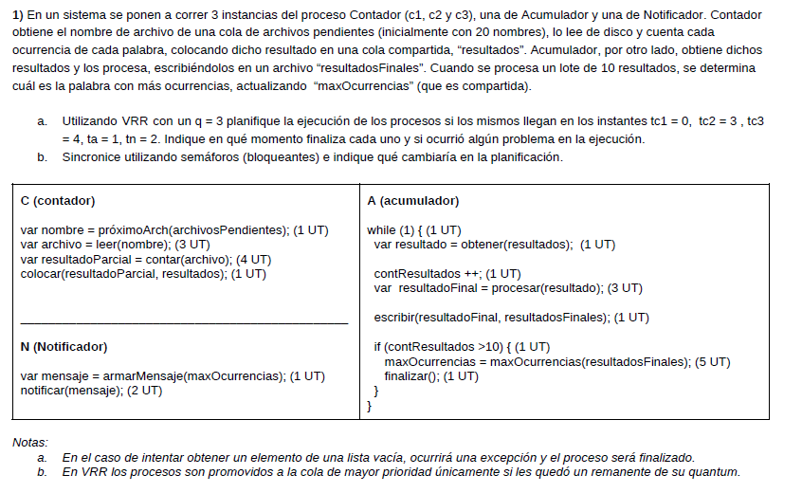

 |  |  |  |  |  |  |  |  |  |  |  |  |  |  |  |  |  |  |  |  |  |  |  |  |  |  |  |  |  |  |  |  | nota: si buscas el ejercicio b esta |  |  |  |  |  |  |  |  | acá<-----

a) |  |  |  |  |  |  |  |  |  |  |  |  |  |  |  |  |  |  |  |  |  |  |  |  |  |  |  |  |  |  |  |  | Excepcion

C1 |  |  |  |  |  |  |  |  |  |  |  |  |  | X

C2 |  |  |  |  |  |  |  |  |  |  |  |  |  |  |  |  |  |  |  |  | X |  |  |  |  |  |  |  |  |  | en t= 4 finaliza el proceso A porque intenta obtener un elemento
 |  |  |  |  |  |  |  |  |  |  |  |  |  |  |  |  |  |  |  |  |  |  |  |  |  |  |  |  |  |  | de una lista vacia
C3 |  |  |  |  |  |  |  |  |  |  |  |  |  |  |  |  |  |  |  |  |  |  |  | X

A |  |  |  |  | X

N |  |  |  |  |  |  |  |  | X

 | A | N | N | N |  | N |  | C2 | C3 | C1 |  | C2 |  |  | C2 |  | C2
 |  |  | C2 | C2 |  | C2 |  | C3 | C1 |  |  |  |  |  | C3 |  | C3
 |  |  |  |  |  | C3 |  | C1
 |  |  |  | C1 |  | C1
 |  |  |  | C3

Final |  | 2016-12-20

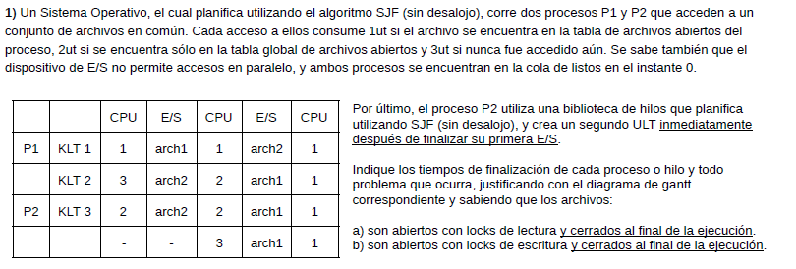

 |  |  |  |  |  |  |  |  |  |  |  |  |  |  |  |  |  |  |  |  |  |  |  |  |  |  |  |  |  |  |  |  |  |  |  |  |  |  |  | nota: leer stallings 8th 686 File cache
 |  |  |  |  |  |  |  |  |  |  |  |  |  |  |  |  |  |  |  |  |  |  |  |  |  |  |  |  |  |  |  |  |  |  |  |  |  |  |  | consistency

 |  |  |  |  |  |  |  |  |  |  |  |  |  |  |  |  |  |  |  |  |  |  |  |  |  |  |  |  |  |  |  |  |  |  |  |  |  |  |  | -cuando tienen lock de escritura, puede
 |  |  |  |  |  |  |  |  |  |  |  |  |  |  |  |  |  |  |  |  |  |  |  |  |  |  |  |  |  |  |  |  |  |  |  |  |  |  |  | haber como maximo un hilo a la vez-

 |  |  |  |  |  |  |  |  |  |  |  |  |  |  |  |  |  |  |  |  |  |  |  |  |  |  |  |  |  |  |  |  |  |  |  |  |  |  | otraNota: al momento en el que ingresa
 |  |  |  |  |  |  |  |  |  |  |  |  |  |  |  |  |  |  |  |  |  |  |  |  |  |  |  |  |  |  |  |  |  |  |  |  |  |  | el ult en el proceso2, se planifica como si fue-
 |  |  |  |  |  |  |  |  |  |  |  |  |  |  |  |  |  |  |  |  |  |  |  |  |  |  |  |  |  |  |  |  |  |  |  |  |  |  | ran dos ult (evidencia1: "In a combined system,
 |  |  |  |  |  |  |  |  |  |  |  |  |  |  |  |  |  |  |  |  |  |  |  |  |  |  |  |  |  |  |  |  |  |  |  |  |  |  | thread creation is done completely in user
 |  |  |  |  |  |  |  |  |  |  |  |  |  |  |  |  |  |  |  |  |  |  |  |  |  |  |  |  |  |  |  |  |  |  |  |  |  |  | space, as is the bulk of the scheduling
A) |  |  |  |  |  |  |  |  |  |  |  |  |  |  |  |  |  |  |  |  |  |  |  |  |  |  |  |  |  |  |  |  |  |  |  |  |  |  | and synchronization of threads within an
P1 KLT1 |  |  |  |  |  |  |  |  |  |  |  |  |  |  | X |  |  |  |  |  |  |  |  |  |  |  |  |  |  |  |  |  |  |  | I/O archivo 1 |  |  |  | application." stallings 8th p169. evidencia2:
 |  |  |  |  |  |  |  |  |  |  |  |  |  |  |  |  |  |  |  |  |  |  |  |  |  |  |  |  |  |  |  |  |  |  | I/O archivo 2 |  |  |  | https://www.campusvirtual.frba.utn.edu.ar/especialidad/mod/forum/discuss.php?d=49120#p115538
 | KLT2 |  |  |  |  |  |  |  |  |  |  |  |  |  |  |  |  |  |  | X |  |  |  |  |  |  |  |  |  |  |  |  |  |  |  |  |  |  | )

P2 | KLT3 |  |  |  |  |  |  |  |  |  |  |  |  |  |  | X

 | ULT1 |  |  |  |  |  |  |  |  |  |  |  |  |  |  |  |  |  |  |  | X
 |  |  | K2 |  | K2 |  |  |  | K3 |  | K2 | K1 |  | K3
 |  |  | K3 |  |  | K1 |  |  | K1

P1 KLT1
 |  |  |  |  |  |  |  |  |  |  |  |  |  |  |  |  |  |  |  |  |  |  | REVISAR!!!
 | KLT2 |  |  |  |  |  |  |  |  |  |  |  |  |  |  |  |  |  |  |  |  |  | aparentenmente esta bien hecho, queda todo en deadlock porque no pueden acceder abrir el archivo mientr-
 |  |  |  |  |  |  |  |  |  |  |  |  |  |  |  |  |  |  |  |  |  |  | as lo usa otro

P2 | KLT3 U1

 | ULT2
 |  |  | K2 |  | K2
 |  |  | K3 |  |  | K1

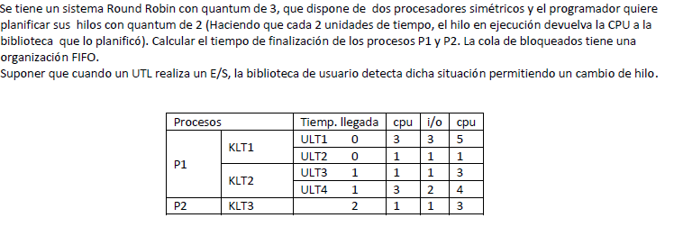
Final 17/12/2013
 |  |  |  |  |  |  |  |  |  |  |  |  |  |  |  |  |  |  |  |  |  |  |  |  |  |  |  |  |  |  |  |  |  |  |  |  |  | nota: smp=no hay afinidad por core y comparten
 |  |  |  |  |  |  |  |  |  |  |  |  |  |  |  |  |  |  |  |  |  |  |  |  |  |  |  |  |  |  |  |  |  |  |  |  |  | el channel de io

 |  |  |  |  |  |  |  |  |  |  |  |  |  |  |  |  |  |  |  |  |  |  |  |  |  |  |  |  |  |  |  |  |  |  |  |  |  | tiene jacketing, los ult se planifican por
 |  |  |  |  |  |  |  |  |  |  |  |  |  |  |  |  |  |  |  |  |  |  |  |  |  |  |  |  |  |  |  |  |  |  |  |  |  | biblioteca,

 |  |  |  |  |  |  |  |  |  |  |  |  |  |  |  |  |  |  |  |  |  |  |  |  |  |  |  |  |  |  |  |  |  |  |  |  |  |  |  | Core1
 |  |  |  |  |  |  |  |  |  |  |  |  |  |  |  |  |  |  |  |  |  |  |  |  |  |  |  |  |  |  |  |  |  |  |  |  |  |  |  | Core2

P1 | KLT 1 |  | ULT1 |  |  |  |  |  |  |  |  |  |  |  |  |  |  | X

 |  |  | ULT2 |  |  |  |  |  |  |  | X

 | KLT2 |  | ULT3 |  |  |  |  |  |  |  |  |  | X

 |  |  | ULT4 |  |  |  |  |  |  |  |  |  |  |  |  |  |  |  | X

 | KLT3 |  |  |  |  |  |  |  |  |  |  |  |  | X

 |  |  |  |  | K2 | K3 | K3 | K1 | K3 | K3 | K2
 |  |  |  |  |  |  | K1 | K2 |  |  |  | K1 | K2

Final 27/09/2013

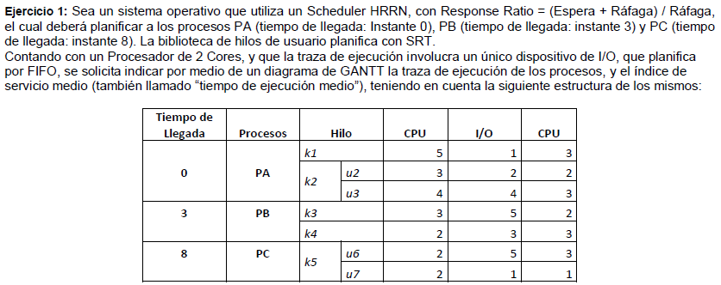

 |  |  |  |  |  |  |  |  |  |  |  |  |  |  |  |  |  |  |  |  |  |  |  |  |  |  |  |  |  |  |  |  |  |  |  |  |  |  | Aclaracion: no especificaron si
 |  |  |  |  |  |  |  |  |  |  |  |  |  |  |  |  |  |  |  |  |  |  |  |  |  |  |  |  |  |  |  |  |  |  |  |  |  |  | los procesos tienen afinidad por micro
 |  |  |  |  |  |  |  |  |  |  |  |  |  |  |  |  |  |  |  |  |  |  |  |  |  |  |  |  |  |  |  |  |  |  |  |  |  |  | asi que seria bueno preguntarlo
 |  |  |  |  |  |  |  |  |  |  |  |  |  |  |  |  |  |  |  |  |  |  |  |  |  |  |  |  |  |  |  |  |  |  |  |  |  |  | si es que toman uno es este estilo
 |  |  |  |  |  |  |  |  |  |  |  |  |  |  |  |  |  |  |  |  |  |  |  |  |  |  |  |  |  |  |  |  |  |  |  |  |  |  | tampoco especificaron que politica
 |  |  |  |  |  |  |  |  |  |  |  |  |  |  |  |  |  |  |  |  |  |  |  |  |  |  |  |  |  |  |  |  |  |  |  |  |  |  | de manejo de threads para multiprocesamiento
 |  |  |  |  |  |  |  |  |  |  |  |  |  |  |  |  |  |  |  |  |  |  |  |  |  |  |  |  |  |  |  |  |  |  |  |  |  |  | se va a usar ni si las I/O se hacen por
 |  |  |  |  |  |  |  |  |  |  |  |  |  |  |  |  |  |  |  |  |  |  |  |  |  |  |  |  |  |  |  |  |  |  |  |  |  |  | biblioteca o so (asumo que son por so)
 |  |  |  |  |  |  |  |  |  |  |  |  |  |  |  |  |  |  |  |  |  |  |  |  |  |  |  |  |  |  |  |  |  |  |  |  |  |  | Aclaracion2: con respecto al manejo de threads
 |  |  |  |  |  |  |  |  |  |  |  |  |  |  |  |  |  |  |  |  |  |  |  |  |  |  |  |  |  |  |  |  |  |  |  |  |  |  | yo voy a usar load-sharing que es la unica que
 |  |  |  |  |  |  |  |  |  |  |  |  |  |  |  |  |  |  |  |  |  |  |  |  |  |  |  |  |  |  |  |  |  |  |  |  |  |  | se da y voy a considerar al micro SMP
 |  |  |  |  |  |  |  |  |  |  |  |  |  |  |  |  |  |  |  |  |  |  |  |  |  |  |  |  |  |  |  |  |  |  |  |  |  |  | o sea que no hay afinidad.
 |  |  |  |  |  |  |  |  |  |  |  |  |  |  |  |  |  |  |  |  |  |  |  |  |  |  |  |  |  |  |  |  |  |  |  |  |  |  | para el que no entienda de que estoy
 |  |  |  |  |  |  |  |  |  |  |  |  |  |  |  |  |  |  |  |  |  |  |  |  |  |  |  |  |  |  |  |  |  |  |  |  |  |  | hablando, chusmeen stallings 8th p437
 |  |  |  |  |  |  |  |  |  |  |  |  |  |  |  |  |  |  |  |  |  |  |  |  |  |  |  |  |  |  |  |  |  |  |  |  |  |  |  |  | Core1
PA |  | K1 |  |  |  |  |  |  |  |  |  |  |  |  |  | x |  |  |  |  |  |  |  |  |  |  |  |  |  |  |  |  |  |  |  |  |  |  |  |  | Core2

 |  | K2 |  | U2 |  |  |  |  |  |  |  |  |  | x

 |  |  |  | U3 |  |  |  |  |  |  |  |  |  |  |  |  |  |  |  |  |  |  |  |  |  |  | X |  |  |  |  |  |  |  |  |  |  | nota: en t=11 hay un empate por entrar a la
 |  |  |  |  |  |  |  |  |  |  |  |  |  |  |  |  |  |  |  |  |  |  |  |  |  |  |  |  |  |  |  |  |  |  |  |  |  | cola de I/O que segun el enunciado es FCFS
PB |  | K3 |  |  |  |  |  |  |  |  |  |  |  |  |  |  |  |  |  | X |  |  |  |  |  |  |  |  |  |  |  |  |  |  |  |  |  | pero no aclara de que manera desempatar ante
 |  |  |  |  |  |  |  |  |  |  |  |  |  |  |  |  |  |  |  |  |  |  |  |  |  |  |  |  |  |  |  |  |  |  |  |  |  | llegadas simultaneas a la cola, para desempatar
 |  | K4 |  |  |  |  |  |  |  |  |  |  |  |  |  |  |  |  |  |  |  |  | X |  |  |  |  |  |  |  |  |  |  |  |  |  |  | voy a considerar que entra primero a I/O U3 porque
 |  |  |  |  |  |  |  |  |  |  |  |  |  |  |  |  |  |  |  |  |  |  |  |  |  |  |  |  |  |  |  |  |  |  |  |  |  | estaba ejecutando desde antes que U7
PC |  | K5 |  | U6 |  |  |  |  |  |  |  |  |  |  |  |  |  |  |  |  |  |  |  |  |  |  |  |  |  |  |  |  |  |  |  | X

 |  |  |  | U7 |  |  |  |  |  |  |  |  |  |  |  |  |  |  |  |  |  |  |  |  |  | X
Core 2 idle
Core 1 idle
 |  |  |  |  |  |  |  | K3 |  | K4 | K2 | K1 |  |  | PC
 |  |  |  |  |  |  |  | K4 |  | K2 | K1 |  | PC |  |  | K3 |  |  |  |  |  |  | K2
 |  |  |  |  |  |  |  |  |  |  |  |  |  |  |  |  |  |  | K4 |  |  |  |  | K5

hrrn t=3 |  |  |  |  | hrrn t=5 |  |  |  | hrrn t=6
k3: 2 |  |  |  |  | k4: 3.5 |  |  |  | k2:1.5
k4: 5/3 |  |  |  |  | k2: 1 |  |  |  | k1: | 1

nota: Indice de servicio medio es el tiempo de ejecucion mas el tiempo de I/O mas el tiempo que estuvo esperando

 |  |  |  | k1: 10ut
 |  |  |  | k2: 21ut
 |  |  |  | k3:11ut
 |  |  |  | k4:14ut
 |  |  |  | k5: 23ut

indice de servicio medio: (10+21+11+14+23)/5=15,8 ut

Final 05/12/2017
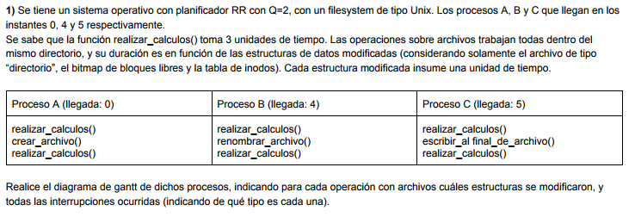

 |  |  |  |  |  |  |  |  |  |  |  |  |  |  |  |  |  |  |  | Interrupciones por fin de Quantum
 |  |  |  |  |  |  |  |  |  |  |  |  |  |  |  |  |  |  |  | Interrupcion por e/s
A |  |  |  |  |  |  |  |  |  |  |  |  |  |  |  | X
 |  |  |  |  |  |  |  |  |  |  |  |  |  |  |  |  |  |  |  |  |  |  |  |  |  | Crear archivo modifica el directorio (coloca un nuevo archivo en la estructura del fs),
B |  |  |  |  |  |  |  |  |  |  |  |  |  |  |  |  | X |  |  |  |  |  |  |  |  | el bitmap (porque tiene que asignarle al menos un bloque)

C |  |  |  |  |  |  |  |  |  |  |  |  |  |  |  |  |  |  |  | X |  |  |  |  |  | renombrar el archivo solo modifica el nombre en el directorio

SO |  |  |  |  |  |  |  |  |  |  |  |  |  |  |  |  |  |  |  |  |  |  |  |  |  | escribir al final del archivo modifica obligadamente la tabla de inodos (porque en el inodo se guarda
 |  |  |  | B | C | C |  | B | A | C | C | B |  | A |  |  |  |  |  |  |  |  |  |  |  | la ultima vez que fue leido o escrito ademas de tener que actualizar conla cantidad de bloques
 |  |  |  |  |  | B |  | A | C | B | B | A |  | B |  |  |  |  |  |  |  |  |  |  |  | que posee el archivo) ; el bitmap puede ser modificado, nosotros desconocemos el tamaño del
 |  |  |  |  |  | A |  | C |  |  | A |  |  | C |  |  |  |  |  |  |  |  |  |  |  | bloque y el tamaño de lo que se esta escribiendo (escribir al final del archivo no necesariamente
 |  |  |  |  |  |  |  |  |  |  |  |  |  |  |  |  |  |  |  |  |  |  |  |  |  | implica que haya que asignar otro bloque al archivo), en el acceso a la estructura lo agregue
 |  |  |  |  |  |  |  |  |  |  |  |  |  |  |  |  |  |  |  |  |  |  |  |  |  | solo por que es posible que ocurra, es algo bastante discutible dado que no nos dan informacion
 |  |  |  |  |  |  |  |  |  |  |  |  |  |  |  |  |  |  |  |  |  |  |  |  |  | acerca de cuanto se esta escribiendo

Final 26/05/2017

 |  | A=0 |  |  |  | D=0 |  |  |  |  |  |  |  | B=0 |  | C=0

P4
 |  |  |  |  |  |  |  |  |  |  |  |  |  |  |  |  |  |  |  |  |  |  |  |  |  |  | B) el unico proceso que puede finalizar es p3, p4 y p1 estan en deadlock y p2 en starvation
P3 |  |  |  |  |  |  |  |  |  |  |  |  |  |  |  |  |  |  | X

P2

P1
 |  |  |  |  |  |  |  |  |  |  |  |  |  |  |  |  |  |  |  |  |  |  | Simultaneidad de eventos
 |  | P1 | P4 |  |  |  |  |  | P3 |  |  |  |  | P4 |  | P4
 |  |  | P3 |  |  |  |  |  | P4 |  |  |  |  | P1 |  | P1 |  |  |  |  |  |  |  |  |  |  |  | Aca hay un error. En la cola dice P3,P4,P1,P2 pero sin embargo, luego de ejecutar
 |  |  |  |  |  |  |  |  | P1 |  |  |  |  | P3 |  | P3 |  |  |  |  |  |  |  |  |  |  |  | P3, ejecuta P2 y en la cola seguía P4.
 |  |  |  |  |  |  |  |  | P2 |  |  |  |  |  |  | P2 |  |  |  |  |  |  |  |  |  |  |  | A mi me quedó que P1 Y P2 quedan Bloqueados(P1 por A y p2 por C)
 |  |  |  |  |  |  |  |  |  |  |  |  |  |  |  |  |  |  |  |  |  |  |  |  |  |  |  | y finaliza P3 Y P4.

Final 07/02/2017

A)

P1 | KA |  |  |  |  |  |  |  |  |  |  |  | X

 | KB |  |  |  |  |  |  |  |  |  |  |  |  |  |  | X

P2 | KC |  |  |  |  |  |  |  |  |  |  |  |  |  |  |  |  |  |  |  | X

 | KD |  |  |  |  |  |  |  |  |  |  |  |  |  |  |  |  | X

B)
P1 | UA |  |  |  |  |  |  |  |  |  |  |  |  |  |  |  |  |  | X

 | UB |  |  |  |  |  |  |  |  |  |  |  |  |  |  |  |  |  |  |  | X

P2 | UC |  |  |  |  |  |  |  |  |  |  |  |  |  |  |  |  |  |  |  |  | X

 | UD |  |  |  |  |  |  |  |  |  |  |  |  |  |  |  |  |  |  |  |  |  |  | X

SO

